Лист1
Название | Ссылка | Объем | Интерфейс | Размеры (ШхДхТ) | Срок службы | Гарантийный срок | Тип средства | Текстура | Тип кожи | Эффект | SPF-фактор | Особенности | Активные ингредиенты | Состав

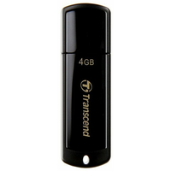
USB Накопитель Transcend JetFlash 2.0 TS4GJF350 4GB | https://market.yandex.kz/product--fleshka-transcend-jetflash-350-4gb/7773670/spec | 4 ГБ | USB 2.0 | 18x60x8 мм | 3 г. | 36 мес.

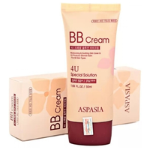
BB крем Aspasia 4U SPF 50+/PA+++ 50ml | https://market.yandex.kz/product--aspasia-bb-krem-4u-special-solution-spf-50-50-ml/651630186/spec | 50 мл |  |  |  |  | BB крем | кремовая | для всех типов, жирная, комбинированная, сухая, нормальная, чувствительная | матирование, омоложение, отбеливание, увлажнение, защита от солнца | SPF 50 | антивозрастной | глицерин | очищенная вода, цетил этилгексаноат, диоксид титана, глицерин, минеральные масла, циклопентасилоксан, пэг/ппг-10/1 диметикон, сорбитансесквиолеат, пчелиный воск, хлорид натрия, диметикон/метилметикона кроссполимер, оксид цинка, триэтоксикаприлилсилан, феноксиэтанол, каприлил гликоль, экстракт риса, экстракт сосновой хвои, экстракт цветов лотоса, аллантоин, аденозин, дисодиум ЭДТА, желтый оксид железа, красный оксид железа, черный оксид железа, отдушка

